行政事業レビューシート
 |  |  |  |  |  |  |  |  |  |  |  |  |  |  |  |  |  |  |  |  |  | 事業番号 |  |  |  |  |  | 0082
平成２８年度行政事業レビューシート |  |  |  |  |  |  |  |  |  |  |  |  |  |  |  |  |  |  |  |  | （ | 国土交通省 |  |  |  |  |  |  |  |  | ）
事業名 |  |  | 地殻変動等調査経費 |  |  |  |  |  |  |  |  |  |  | 担当部局庁 |  |  |  | 国土地理院 |  |  |  |  |  |  | 作成責任者
事業開始年度 |  |  | 昭和４２年度 |  |  |  | 事業終了 （予定）年度 |  |  |  | 終了予定なし |  |  | 担当課室 |  |  |  | 測地部計画課 |  |  |  |  |  |  | 課長 田中 博幸
会計区分 |  |  | 一般会計
根拠法令 （具体的な 条項も記載） |  |  | 災害対策基本法（第3条、第8条、第46条、第87条） 測量法（第4条、第11条～第31条） |  |  |  |  |  |  |  |  |  |  | 関係する計画、通知等 |  |  |  | 防災基本計画（昭和38年策定） 基本測量に関する長期計画(平成26年策定） 災害の軽減に貢献するための地震火山観測研究計画（平成25年11月8日科学技術･学術審議会建議） 国土地理院研究開発基本計画(平成26年4月）
主要政策・施策 |  |  | 宇宙開発利用 |  |  |  |  |  |  |  |  |  |  | 主要経費 |  |  |  | その他の事項経費
事業の目的 （目指す姿を簡潔に。3行程度以内） |  |  | 災害対策基本法に基づく政府の指定行政機関として、科学技術・学術審議会の「災害の軽減に貢献するための地震火山観測研究計画の推進について」（平成25年11月8日建議）等の趣旨に沿い、地殻活動の活発な地域等において最新の測量技術を用いた繰り返し観測、地殻活動の予測分析を行うための調査等を実施することにより、地震調査研究、火山噴火予知研究の推進に資する。
事業概要 （5行程度以内。別添可） |  |  | 「大規模地震対策特別措置法」、「南海トラフ地震に係る地震防災対策の推進に関する特別措置法」、「日本海溝・千島海溝周辺海溝型地震に係る地震防災対策の推進に関する特別措置法」等で指定されている地域において、地殻変動を把握するため水準測量を実施する。また、地殻変動等の面的な分布を広範囲に捉えるための高精度地盤変動測量（干渉SAR）、火山地域の地殻変動や地球内部構造の変化を把握するための火山変動測量を実施する。
実施方法 |  |  | 直接実施、委託・請負
予算額・ 執行額 （単位:百万円） |  |  |  |  |  |  |  | 25年度 |  |  |  | 26年度 |  |  |  |  | 27年度 |  |  |  |  |  | 28年度 |  |  | 29年度要求
 |  |  | 予算の状況 | 当初予算 |  |  |  | 310 |  |  |  | 302 |  |  |  |  | 284 |  |  |  |  |  | 269
 |  |  |  | 補正予算 |  |  |  | - |  |  |  | - |  |  |  |  | 9 |  |  |  |  |  | -
 |  |  |  | 前年度から繰越し |  |  |  | - |  |  |  | - |  |  |  |  | - |  |  |  |  |  | -
 |  |  |  | 翌年度へ繰越し |  |  |  | - |  |  |  | - |  |  |  |  | - |  |  |  |  |  | -
 |  |  |  | 予備費等 |  |  |  | - |  |  |  | - |  |  |  |  | - |  |  |  |  |  | -
 |  |  |  | 計 |  |  |  | 310 |  |  |  | 302 |  |  |  |  | 293 |  |  |  |  |  | 269 |  |  | 0
 |  |  | 執行額 |  |  |  |  | 304 |  |  |  | 291 |  |  |  |  | 283
 |  |  | 執行率（％） |  |  |  |  | 98% |  |  |  | 96% |  |  |  |  | 97%
成果目標及び成果実績 （アウトカム） |  |  | 定量的な成果目標 |  |  |  |  | 成果指標 |  |  |  |  |  |  | 単位 |  |  | 25年度 |  |  | 26年度 |  |  | 27年度 | 中間目標 |  |  |  | 目標最終年度
 |  |  |  |  |  |  |  |  |  |  |  |  |  |  |  |  |  |  |  |  |  |  |  |  |  |  | 年度 |  | 30 | 年度
 |  |  | （高精度地盤変動測量） だいち2号の観測データ等を用いて、地震・火山・地すべり・地盤沈下等の地殻・地盤変動情報が、自治体等で活用された数。 |  |  |  |  | 地殻・地盤変動情報が自治体等で活用された数の割合 |  |  |  |  |  | 成果実績 |  |  |  | - |  |  | - |  |  | 97 | - |  |  |  | -
 |  |  |  |  |  |  |  |  |  |  |  |  |  | 目標値 |  |  |  | - |  |  | - |  |  | 150 | - |  |  |  | 150
 |  |  |  |  |  |  |  |  |  |  |  |  |  | 達成度 | ％ |  |  | - |  |  | - |  |  | 65 | - |  |  |  | -
成果目標及び成果実績（アウトカム）欄についてさらに記載が必要な場合はチェックの上【別紙１】に記載

活動指標及び活動実績 （アウトプット） |  |  | 活動指標 |  |  |  |  |  |  |  |  |  |  |  | 単位 |  |  | 25年度 |  |  | 26年度 |  |  | 27年度 | 28年度活動見込
 |  |  | だいち2号による国土全域の面積に対する解析面積の率100％維持することを目指す （島しょ部等の解析不能地域を除く） |  |  |  |  |  |  |  |  |  |  | 活動実績 | ％ |  |  | - |  |  | - |  |  | 100 | -
 |  |  |  |  |  |  |  |  |  |  |  |  |  | 当初見込み | ％ |  |  | - |  |  | - |  |  | 100 | 100
単位当たり コスト |  |  | 算出根拠 |  |  |  |  |  |  |  |  |  |  |  | 単位 |  |  | 25年度 |  |  | 26年度 |  |  | 27年度 | 28年度活動見込
 |  |  | （高精度地盤変動測量） 執行額（千円）／作業量（㎢） |  |  |  |  |  |  |  |  |  |  | 単位当たり コスト | 千円/㎢ |  |  | - |  |  | - |  |  | 0 | 0
 |  |  |  |  |  |  |  |  |  |  |  |  |  | 計算式 | 千円/㎢ |  |  | - |  |  | - |  |  | 35,559千円/377,972㎢ | 27,905千円/377,972㎢
平成28・29年度予算内訳（単位：百万円） | 歳出予算目 |  |  |  |  | 28年度当初予算 |  |  |  | 29年度要求 |  |  | 主な増減理由
 | 職員旅費 |  |  |  |  | 8 |  |  |  |  |  |  | 百万円未満を四捨五入しているため、「予算額・執行額」欄と誤差が生じている。
 | 測量庁費 |  |  |  |  | 257
 | 土地建物借料 |  |  |  |  | 0
 | 政府開発援助測量庁費 |  |  |  |  | 4

 | 計 |  |  |  |  | 269 |  |  |  | 0
政策評価、経済・財政再生アクション・プログラムとの関係 | 政策評価 | 政策 | 4 水害等災害による被害の軽減
 |  | 施策 | 10 自然災害による被害を軽減するため、気象情報等の提供及び観測・通信体制を充実する
 |  | 測定指標 | 定量的指標 |  |  |  |  |  |  |  |  |  |  |  | 単位 |  |  | 25年度 |  |  | 26年度 |  |  | 27年度 | 中間目標 |  |  |  | 目標年度
 |  |  |  |  |  |  |  |  |  |  |  |  |  |  |  |  |  |  |  |  |  |  |  |  |  |  | 年度 |  | 28 | 年度
 |  |  | 38 防災地理情報の整備率 |  |  |  |  |  |  |  |  |  |  | 実績値 | ％ |  |  | 58 |  |  | 62 |  |  | 66
 |  |  |  |  |  |  |  |  |  |  |  |  |  | 目標値 | ％ |  |  | 59 |  |  | 61 |  |  | 64 |  |  |  |  | 67

 |  | 本事業の成果と上位施策・測定指標との関係
 |  | 防災対策地域水準測量及び高精度地盤変動測量等を着実に実施することにより、地震・火山・地すべり・地盤沈下等の地殻・地盤変動情報を提供し、災害の防止や減災に資する。

 | 経済・財政再生 アクション・プログラム | 改革項目 | 分野： |  | -
 |  | KPI (第一階層） | ＫＰＩ （第一階層） |  |  |  |  |  |  |  |  |  |  |  | 単位 |  |  | 計画開始時 |  |  | 27年度 |  |  | 28年度 | 中間目標 |  |  |  | 目標最終年度
 |  |  |  |  |  |  |  |  |  |  |  |  |  |  |  |  |  |  | 年度 |  |  |  |  |  |  |  | 年度 |  |  | 年度
 |  |  | - |  |  |  |  |  |  |  |  |  |  | 成果実績
 |  |  |  |  |  |  |  |  |  |  |  |  |  | 目標値
 |  |  |  |  |  |  |  |  |  |  |  |  |  | 達成度 | ％
 |  | KPI (第二階層） | ＫＰＩ （第二階層） |  |  |  |  |  |  |  |  |  |  |  | 単位 |  |  | 計画開始時 |  |  | 27年度 |  |  | 28年度 | 中間目標 |  |  |  | 目標最終年度
 |  |  |  |  |  |  |  |  |  |  |  |  |  |  |  |  |  |  | 年度 |  |  |  |  |  |  |  | 年度 |  |  | 年度
 |  |  | - |  |  |  |  |  |  |  |  |  |  | 成果実績
 |  |  |  |  |  |  |  |  |  |  |  |  |  | 目標値
 |  |  |  |  |  |  |  |  |  |  |  |  |  | 達成度 | ％
 |  | 本事業の成果と改革項目・KPIとの関係
 |  | -

事業所管部局による点検・改善
 | 項 目 |  |  |  |  |  |  |  |  |  |  |  |  |  |  |  | 評 価 |  | 評価に関する説明
国費投入の必要性 | 事業の目的は国民や社会のニーズを的確に反映しているか。 |  |  |  |  |  |  |  |  |  |  |  |  |  |  |  | ○ |  | 本事業は、国民の安全・安心を確保するため全国を対象として国が責任を持って実施すべき事業である。
 | 地方自治体、民間等に委ねることができない事業なのか。 |  |  |  |  |  |  |  |  |  |  |  |  |  |  |  | ○ |  | 本事業は、国民の安全・安心を確保するため全国を対象として国が責任を持って実施すべき事業である。
 | 政策目的の達成手段として必要かつ適切な事業か。政策体系の中で優先度の高い事業か。 |  |  |  |  |  |  |  |  |  |  |  |  |  |  |  | ○ |  | 本事業は、国民の安全・安心を確保するため全国を対象として国が責任を持って実施すべき事業である。
事業の効率性 | 競争性が確保されているなど支出先の選定は妥当か。 |  |  |  |  |  |  |  |  |  |  |  |  |  |  |  | ○ |  | 一者応札が多い理由を検証し、発注における競争性の確保に努める。
...
 |  |  | 453 |  |  |  |  |  | 平成23年度 |  |  | 427 |  |  |  |  |  |  | 平成24年度 |  |  |  |  | 458
 |  |  | 77 |  |  |  |  |  | 平成26年度 |  |  | 75 |  |  |  |  |  |  | 平成27年度 |  |  |  |  | 74
 |  |  | ※平成27年度実績を記入。執行実績がない新規事業、新規要求事業については現時点で予定やイメージを記入。
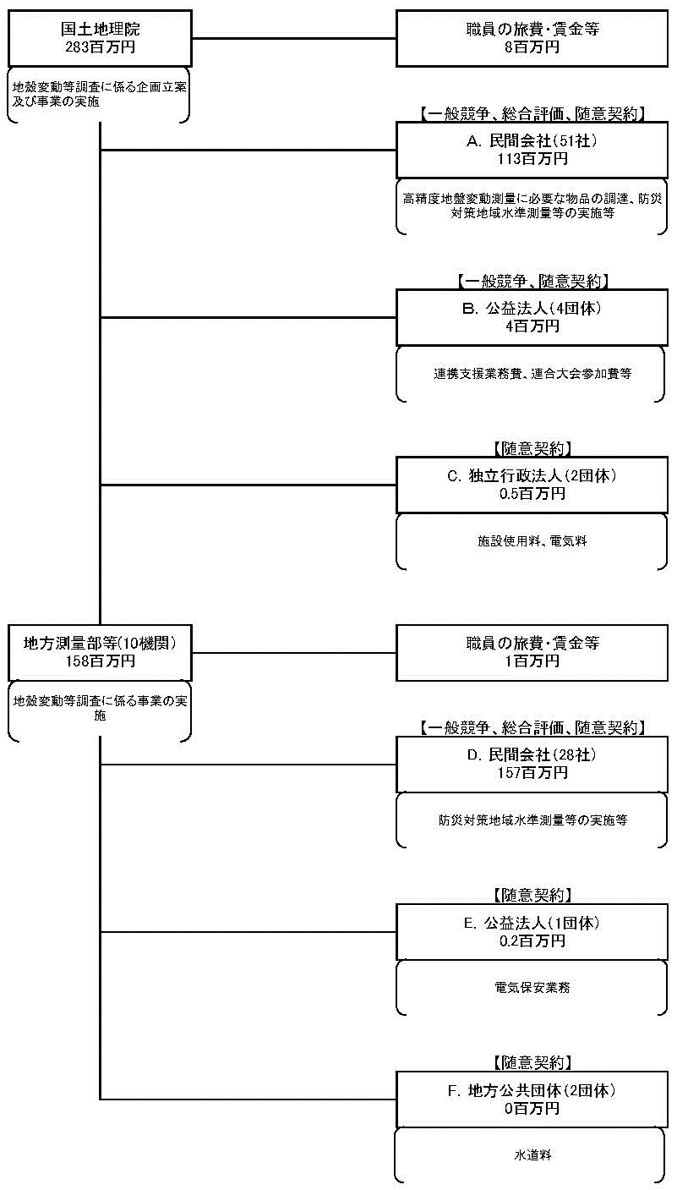

 |  |  | A.（株）ホサカ |  |  |  |  |  |  |  |  |  |  |  |  | B.（一財）日本地図センター
 |  |  | 費 目 |  |  | 使 途 |  |  |  |  |  |  |  | 金 額 (百万円） |  | 費 目 |  |  |  | 使 途 |  |  |  |  |  |  |  |  | 金 額 (百万円）
 |  |  | 雑役務費 |  |  | 解析サーバの購入 |  |  |  |  |  |  |  | 10 |  | 雑役務費 |  |  |  | アジア太平洋地域地殻変動監視に必要な測地基準座標系の構築に関する連携支援業務 |  |  |  |  |  |  |  |  | 4
 |  |  | 雑役務費 |  |  | ＳＡＲデータ格納装置（ストレージ本体）の購入 |  |  |  |  |  |  |  | 5
 |  |  | 雑役務費 |  |  | 高次処理システム（解析サーバ）購入 |  |  |  |  |  |  |  | 3
 |  |  | 雑役務費 |  |  | ＳＡＲデータ格納装置の保守業務 |  |  |  |  |  |  |  | 3
 |  |  | 雑役務費 |  |  | 接続ケーブル |  |  |  |  |  |  |  | 0
...

